Index
 | Non-oil Foreign Merchandise Trade Through the Ports of Abu Dhabi Emirate, May 2023 |  | 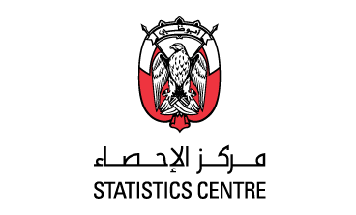 حركة التجارة الخارجية السلعية غير النفطية عبر منافذ إمارة أبوظبي، مايو 2023

 |  | Metadata
 |  | Enquiries

 | Table description | Link | وصف عنصر البيانات

 | Non-oil of trade components (in million AED), May, 2023 | Table 1 | قيمة التجارة الخارجية غير النفطية بالمليون درهم، مايو 2023
 | Non-oil of Trade components (year-on-year growth), May, 2023 | Table 2 | التجارة الخارجية غير النفطية (النمو على أساس سنوي)، مايو 2023
 | Non-oil exports by good HS, (in millions AED), May, 2023 | Table 3 | الصادرات غير النفطية حسب أقسام النظام المنسق بالمليون درهم، مايو 2023
 | Re-exports by good HS, (in millions AED), May, 2023 | Table 4 | المعاد تصديره غير النفطي حسب أقسام النظام المنسق بالمليون درهم، مايو 2023
 | Imports by good HS, (in millions AED), May, 2023 | Table 5 | الواردات غير النفطية حسب أقسام النظام المنسق بالمليون درهم، مايو 2023
 | Non-oil exports by country (in millions AED), May, 2023 | Table 6 | الصادرات غير النفطية حسب الدولة بالمليون درهم، مايو 2023
 | Non-oil Re-exports by country (in millions AED), May, 2023 | Table 7 | المعاد تصديره غير النفطي حسب الدولة بالمليون درهم، مايو 2023
 | Non-oil Imports by country (in millions AED), May, 2023 | Table 8 | الواردات غير النفطية حسب الدولة بالمليون درهم، مايو2023
 | Value of trade by region (in millions AED), May, 2023 | Table 9 | التجارة الخارجية غير النفطية حسب المنطقة بالمليون درهم، مايو 2023
 | Value of trade by transportation means (in millions AED), May, 2023 | Table 10 | التجارة الخارجية غير النفطية حسب وسيلة النقل بالمليون درهم، مايو 2023

 | For the full set of data available with this release refer to the DataCube | DataCube

